상품제안서
송월 타올우산선물세트(CM 3단 폰지1+CM 써클1) | 상품코드: F10803

 |  |  |  |  |  |  | 02-412-0044 | www.easy1.co.kr
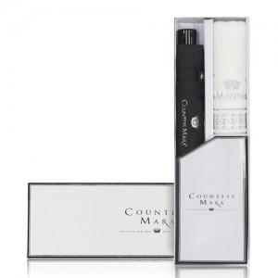

【상세/제작정보】

【인쇄/포장옵션】 | 실크, 자수 / 포장지포장

【공급단가】 | 수량 | 50~ | 100~ | 500~ | 1,000~ | 2,000~
*VAT별도 | 단가 | 13,560원 | 13,060원 | 12,560원 | 12,060원 | 11,750원

【상품 URL】 | https://dev.easy1.co.kr:443/src/goods_detail.php?gdno=10803

